基礎設計
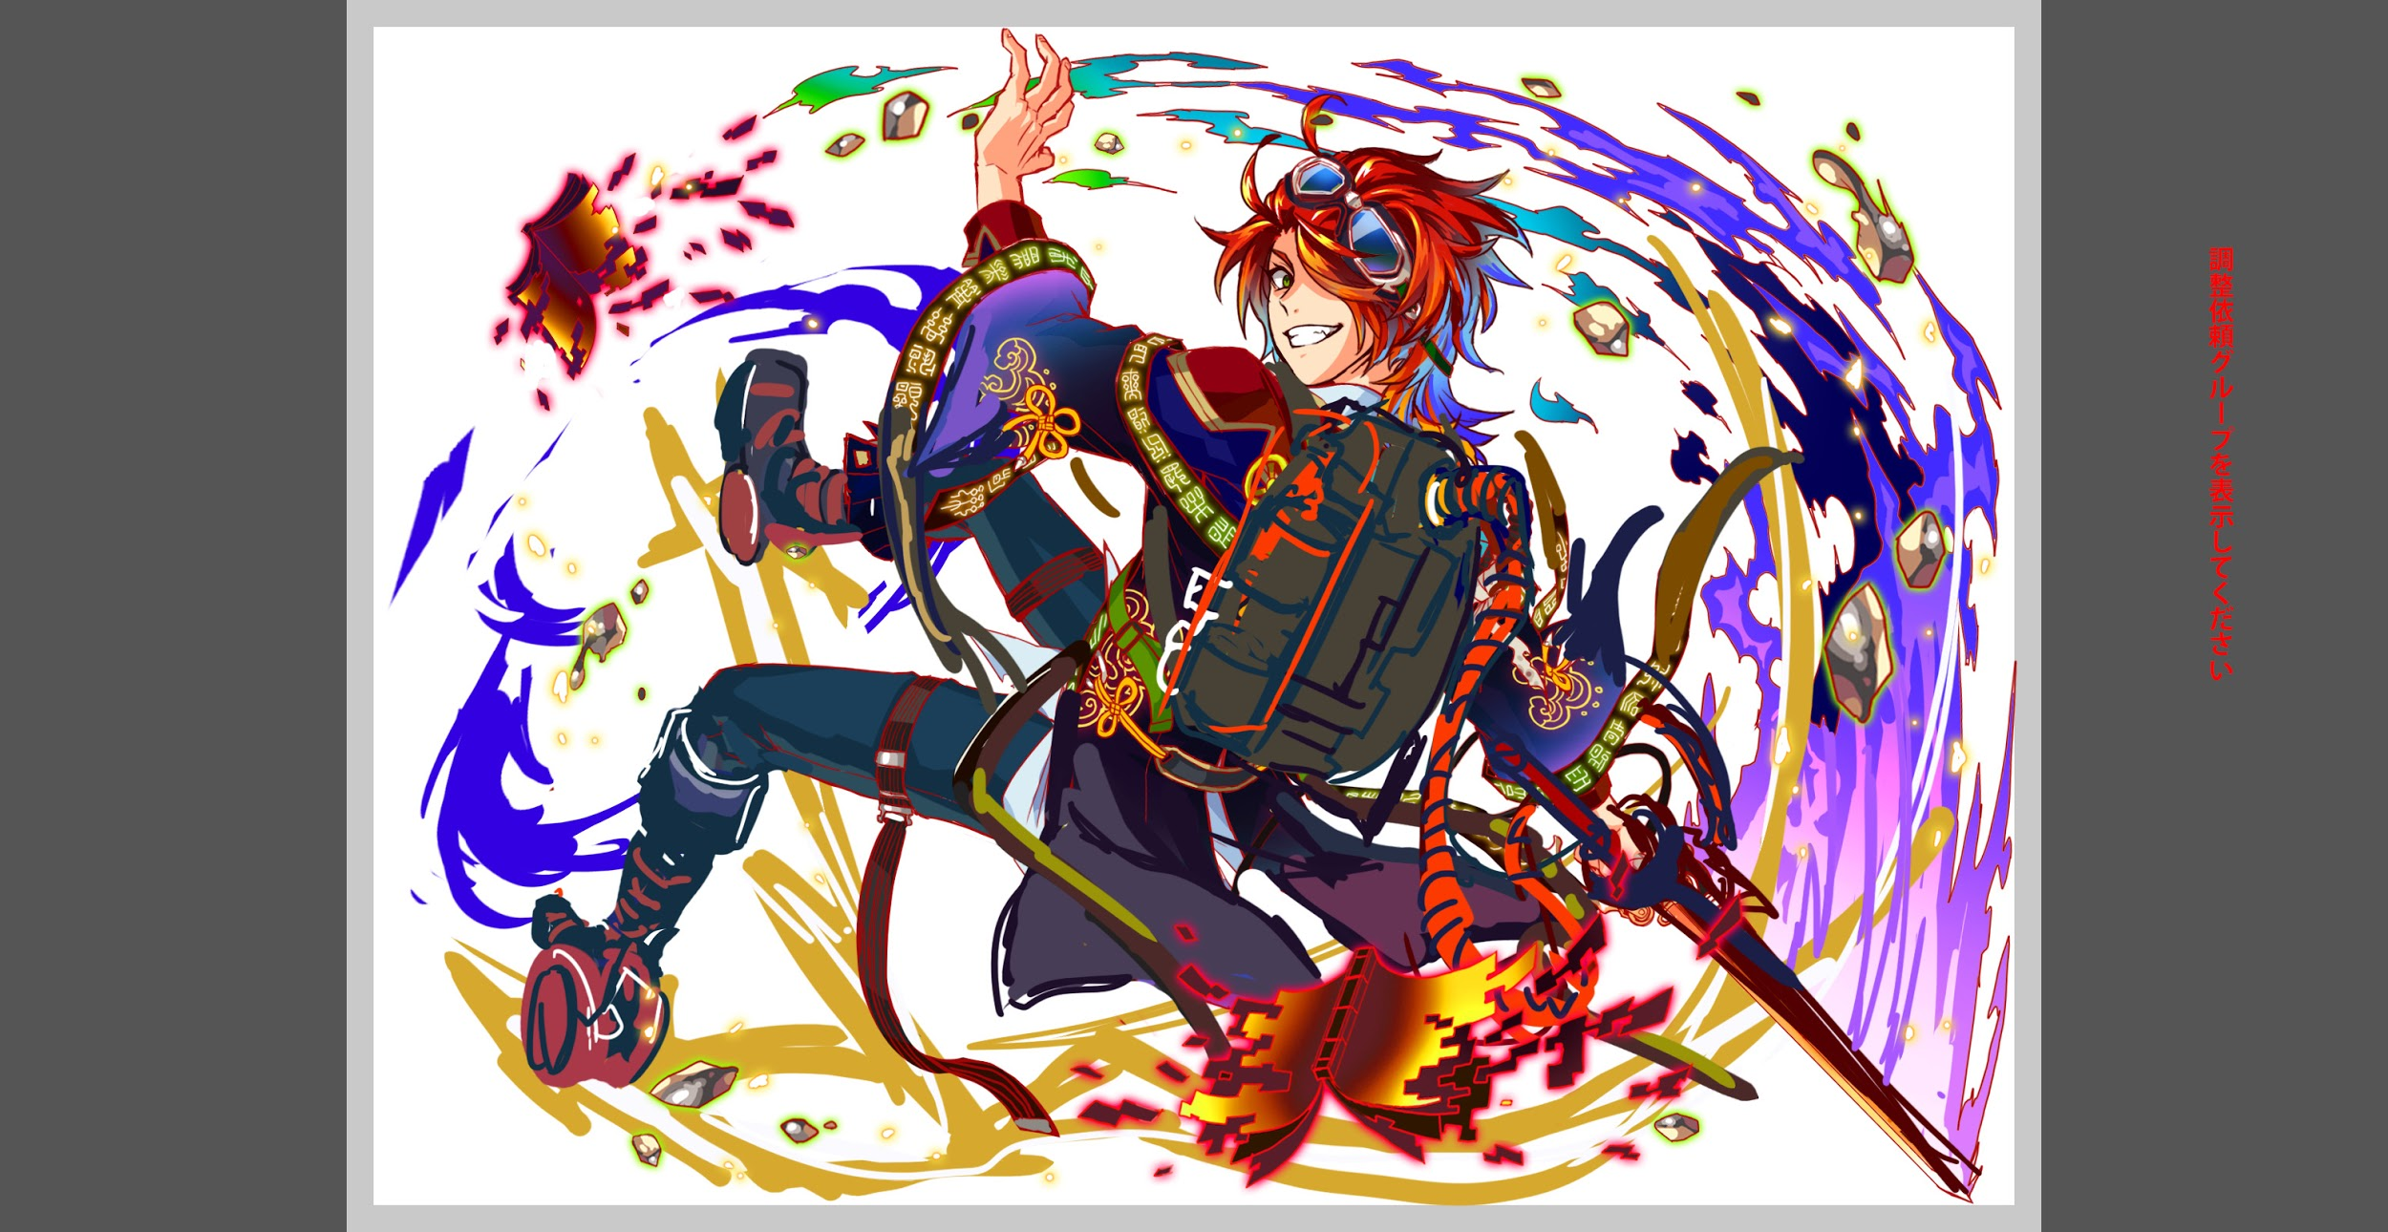
クエスト基礎設計フォーマット
 |  |  |  |  |  |  | ボスユニット画像１ | ボスユニット画像２
 | 認識合わせ |  |  |  |  |  | ボスユニット画像１ | ボスユニット画像２

 |  | クエストの位置づけ（プルダウン選択） |  | 超ウィザード
 |  | クエストの存在意義 |  | 超上級者の遊び場。★６まで育ち、なおかつ下手なガチャキャラ、フェス当たりよりも強いユニットが手に入る。フェス限ユニットの使いみちその１。
 |  | つまり |  | フェス限がないと勝てない難易度で良かです

 | 基本情報

 |  | クエスト名 |  | 始皇帝（しこうてい）襲来！
 |  | クエストカテゴリー | 超ウィザード級 | ◯
 |  |  | ウィザード級 | ー
 |  |  | 超絶級 | ー
 |  |  | 超級 | ー
 |  |  | 上級 | ー
 |  |  | 中級 | ー
 |  |  | 初級 | ー
 |  |  | クエストID | 58002
 |  | ボスユニット情報 | ユニットID | 8115,8116 |  |  | 対抗ユニット画像１ | 対抗ユニット画像２
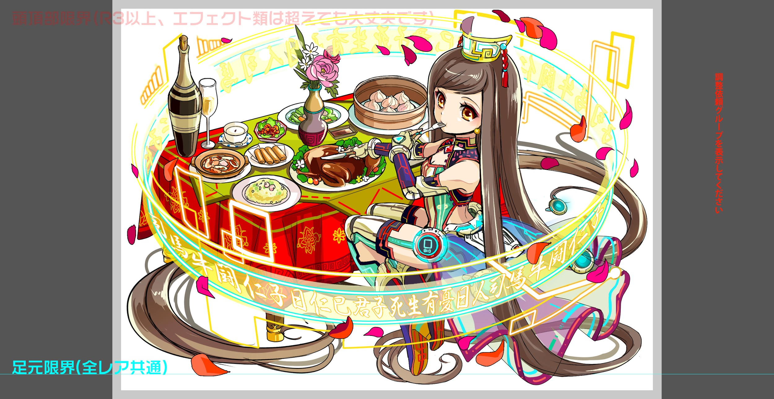
 |  |  | ユニット名 | 始皇帝（しこうてい） |  |  | 対抗ユニット画像１
 |  |  | 属性（プルダウン選択） | 青
 |  |  | 種族A（プルダウン選択） | ヒューマン
 |  |  | 種族B（プルダウン選択） | ドラゴン
 |  |  | タイプ（プルダウン選択） | 攻撃
 |  | 対抗ユニット情報 | ユニットID | 8113,8114
 |  |  | ユニット名 | 孔子（こうし）

 |  | ステージ制限 ※超級は必須 | 制限１
 |  |  | 制限２
 |  | ステージギミック | ギミック１
 |  |  | ギミック２
 |  | エネミーギミック | ギミック１ | ダメージパネル、プロテクト
 |  |  | ギミック２ | 指定範囲のパネル変換
 |  | キラー対象 | キラー１
 |  |  | キラー２
 |  | 対応できるユニット数
 |  | フロア構成（プルダウン選択） |  | ５フロア
 |  | 背景画像指定 | ※要デザイナー確認
 |  | クエストの位置付け （運営としての目的） | ・新規ユーザー定着 ・世界観を楽しませる ・ギミックチャレンジ ・上位コンテンツ ・エンドコンテンツ ・・・など | ・ユーザーを挑戦したい
 |  | クエストの難易度 | ※ウィザード級だけど、 実際の難易度は？ といった項目です。 | 超ウィザードの中でも難しいやつ、ロキぐらいの難しさ
 |  |  | ストーリー | 孔子、太学礼教学部の設立者とリーダーである。孔子はALICE中華支部の平和を維持するため、莫大な礼教ルールを作る、そして全ALICEユーザーとAIに従うなければならないと主張する。 孔子は日常行動の礼教ルールを作るだけではなく、美食家としても一人前です。「すべての礼は飲食に始まる」と曰く、食材の栽培方法から調理方法、食事マナーまで礼教ルールを従いなければならない。 礼教学部の勢力は日々大きくになる、多数の勢力団体の構成員またリーダーも影響を受けっているため、女王勢力関連AI団体「QIN」首領「贏政」は礼教学部を狙っている。「QIN」から何回襲撃事件を発動により、なんと学部最高機密の書類の一「論語10号文書」は奪われた。 孔子は極秘文書を奪還するため、自ら「QIN」のデータベース本拠地「阿房宮」へ贏政を倒す。
 |  | ユーザー体験 | 目的 | ユニットは孔子が一番活躍でき、一番ブッ快感を得ることができる。
 |  |  | 要件：優先度最高 | ダメージパネル、プロテクト
 |  |  | 要件：優先度高
 |  |  | 要件：優先度中 | 邪魔（部分変換で十字にしたい）
 |  |  | 要件：優先度低
 |  |  | 特殊要件：特命 特定ユニットを 止めるなど。
 |  | 専用セリフ | 孔子 | 礼教学部の設立者か、下げてもらおうか！
 |  |  | 曹操 | なるほど...天下の梟雄よ、かかってこいな
 |  |  | 麒麟 | 聖なる獣か...ペットにしては最適だな
 |  | ステージギミック早見表 (2016/7/4更新) ※パーティの組み方に影響を与える戦略要素 |  | ウィルス / スリープ / スキルバインド / カウンター / 全体攻撃 / 連続攻撃 / パネル変換禁止 / 爆風軽減 / 時限式ダメージパネル / お邪魔パネル / パネルプロテクト / 暗闇 / {赤・青・黄・緑・ハート}無効 / {赤・青・黄・緑・ハート}ドロップDOWN / タップ数変更 / チェーン数変更 / {ヒューマン / アニマル / マシン / ドラゴン / ゴッド / unknown}キラー / {ヒューマン / アニマル / マシン / ドラゴン / ゴッド / unknown}限定 /

 |  | クリア報酬

 |  | 補足

 | 活躍させたいユニット＝想定パーティ

 |  | ラベル | ユニットID | ユニット名 | 概要コメント・要件定義時の選定理由など
 |  | SSS(Level:99) |  | 孔子 | ■スキル スキルターン6 赤パネルをCP(大)に、緑・お邪魔パネルを黄パネルに変換+ 2ターン黄パネル出現率大UP、緑パネル出現率大DOWN ■Cスキル 一体に超大ダメージ ■アビリティ プロテクトブレイク ハートボムパネルドロップ | お邪魔パネル プロテクトブレイク ハートボムパネルドロップ
 |  | SS(Level:99) |  | ★６曹操 | ■スキル ランダムで赤・ハートCBパネルを1個ずつ、青・ハート・お邪魔を黄ボムに変換+2ターン赤・ハートパネルの出現率大UP ■Cスキル 1体に特大ダメージ+全体に特大ダメージ+ 2ターン全ユニットの攻撃力小UP ■アビリティ ダメージパネルブレイク スキルバインド無効 | 攻撃力ダウン お邪魔パネル ダメージパネルブレイク スキルバインド無効
 |  | S(Level:99) |  | 四聖猛煌の皇獣 麒麟 | ■スキル 敵単体の残りHPを40％減らす ■Cスキル 一体に特大ダメージ ■アビリティ プロテクトブレイク 赤青属性耐性10％軽減 | 防御力無視ダメージ プロテクトブレイク | Cパネル無効
 |  | SSS(Level:99) |  | 電装の烙雷芯 ファラデー | ■スキル 緑パネルを黄ボムパネルに変換+1ターンの間確率で先頭ユニットのCパネルをドロップ ■Cスキル 一体に超大ダメージ ■アビリティ プロテクトブレイク パネルブレイク30攻撃力UP | プロテクトブレイク

 | フロア構成

 |  | フロア1
 |  | 始皇帝は以下の兵馬俑の兵隊をイメージ。 そんなに強くないので、一体ずつ慌てずにCスキルを使って仕留めていけば、難なく超えられる。 ケンジが倒されるごとにハンナが復活させるので、ハンナを優先的に倒すと良い。 ここではスキルを温存して、次以降のフロアに備える。
 |  | ユニットID | ユニット名 | 攻撃力・HP・Speed | 概要・行動パターン
 |  |  | 始末屋ハンナ | 4000/500000/2 | 【開幕】攻撃力4ターンDOWN（曹操のCスキルで解除） 【ケンジが死亡する】ケンジを復活させる 【一定確率】ウィルス＋単体攻撃
 |  |  | ケンジ | 3000/40000/1 | 【2ターン目】一定ターン数防御力UP 【一定確率】クリティカル

 |  | フロア2
 |  | 始皇帝は以下の兵馬俑の兵隊をイメージ。 そんなに強くないので、一体ずつ慌てずにCスキルを使って仕留めていけば、難なく超えられる。 ザコとはいえ、ジョーは黄属性に対してやや脅威になるため、1フロア目よりは緊張感を持って挑む必要がある。
 |  | ユニットID | ユニット名 | 攻撃力・HP・Speed | 概要・行動パターン
 |  |  | エキドナ | 4000/500000/2 | 【開幕】10ターンCパネル無効 【3ターン目】Cパネル生成延長 【一定確率】ハートパネルをお邪魔パネルに変換 【一定ターンごと】お邪魔パネルを吸収して攻撃
 |  |  | ジョー | 3000/40000/1 | 【2ターン目】一定ターン数防御力UP 【一定確率】単体攻撃＋ダメージパネル変換（少）

 |  | フロア3
 |  | 中ボス的ユニット1。 エネミーはHPが高く、さらに回復を使用するため、長期的な戦略を考慮する必要がある。 防御力UPを使用するため、防御力無視のダメージをあたえられる麒麟のスキルが重要になる。 積極的な攻撃はあまり強くないが、ダメージパネルの適切な処理が求められるため、常に油断はできない。 また、一定ターン経過で即死攻撃を受けるため、回復のみで耐えるプレイングでは抜けられないようにしたい。
 |  | ユニットID | ユニット名 | 攻撃力・HP・Speed | 概要・行動パターン
 |  |  | ミズチ★5 | 7000/550000/2 | 【開幕】状態異常耐性＋防御力UP 【一定確率】連続攻撃＋時限式ダメージパネルに変換＋時限式ダメージパネルプロテクト（プロテクトブレイクもちで対応） 【一定ターン毎】時限式ダメージパネルを吸収して攻撃 【HP50％以下】防御力DOWN＋攻撃力UP（麒麟で対抗） 【HP一定以下】HP回復（回数制限あり） 【一定ターン経過】即死攻撃予告 【一定ターン経過】即死攻撃
 |  |  | ミズチ★6 | 8000/550000/1 | 【開幕】状態異常耐性 【一定確率】連続攻撃＋ダメージパネル変換 【一定ターン毎】ダメージパネル吸収攻撃 【HP50％以下】ハートパネルプロテクト（孔子のスキルを使うと良い） 【HP50％以下】ハートパネルを吸収して攻撃力UP 【HP一定以下】HP回復（回数制限あり） 【一定ターン経過】即死攻撃予告 【一定ターン経過】即死攻撃

 |  | フロア4
 |  | ボス直前で、スキルの立ち回りがややタイトなフロア。 スリープ・スキルバインドを受けた時に、うまく回復で耐えるプレイングが求められる。 一定ターン経過で赤パネルを軸にしたパネル変換で妨害を行う。 ここはあらかじめスキルかアビリティで超えることを想定しておきたい。
 |  | ユニットID | ユニット名 | 攻撃力・HP・Speed | 概要・行動パターン
 |  |  | 青龍★5 | 8500/600000/2 | 【開幕】状態異常耐性（＋止めたいユニットにスリープかスキルバインド） 【一定確率】単体攻撃＋スリープ 【一定ターン】赤パネルのドロップ率UP 【一定ターン】赤パネル大量プロテクト 【HP50％以下】永続攻撃力UP（一回のみ） 【HP50％以下】連続攻撃 【一定ターン経過】即死攻撃予告 【一定ターン経過】即死攻撃
 |  |  | 青龍★6 | 10000/600000/1 | 【開幕】状態異常耐性（＋止めたいユニットにスリープかスキルバインド） 【一定確率】単体攻撃＋スキルバインド 【一定ターン】赤パネルのドロップ率UP 【一定ターン】赤パネルをお邪魔パネルに変換 【一定ターン】お邪魔パネルを吸収して永続攻撃力UP（一回のみ） 【HP50％以下】連続攻撃 【一定ターン経過】即死攻撃予告 【一定ターン経過】即死攻撃

 |  | フロア5
 |  | 各ゲージごとに大きく挙動を変えて、新鮮なプレイ体験を提供したい。 想定パーティのスキルを満遍なく使用することで、なんとか抜けられるクリアの難易度を想定。 1ゲージ目→開幕で防御力UP→麒麟のグラビティで削る→防御力DOWN・攻撃力UP 2ゲージ目→Cパネル生成延長＆一定サイズ以下のCパネルを無効→スキルからの大連鎖で回避（お邪魔パネルのエリア変換で嫌がらせを入れる・曹操で対応） 3ゲージ目→攻撃力大UP＆ユニットの攻撃力DOWN（曹操のCスキルで無効化）→ダメージパネル大量変換→孔子とファラデーのコンボでCパネル大量発生で大ダメージ 斬撃をイメージさせる攻撃＋エリア変換（横一文字のイメージ）を使う。
 |  | ユニットID | ユニット名 | 攻撃力・HP・Speed | 概要・行動パターン
 |  |  | 始皇帝★5 | 10000/750000/1 | 【開幕】状態異常耐性+永続防御力UP（麒麟で対抗） 【2ターン目】即死攻撃予告 【3ターン目】即死攻撃 【HP60％以下】防御力DOWN+攻撃力UP 【一定確率】赤パネルにエリア変換＋連続攻撃攻撃 【一定確率】赤パネルプロテクト＋単体攻撃 | どこかに孔子の対抗スキル 黄パネルを吸収するほどダメージの下がる攻撃 緑パネルを超強いダメージパネルにしてドロップ
 |  |  | 始皇帝★6 | 12000/750000/1 | 【開幕】状態異常耐性＋10ターンCパネル無効＆Cパネル生成延長 【一定確率】赤パネルにエリア変換＋連続攻撃攻撃 【一定確率】赤パネルプロテクト＋単体攻撃 【ターンかHP】お邪魔パネルにエリア変換（曹操で対抗） 【HP一定以下】ハートパネルを吸収して全体攻撃 【一定ターン経過】即死攻撃予告 【一定ターン経過】即死攻撃 | →曹操かフィーバーでも突破可能
 |  |  | 始皇帝★6 | 14000/750000/1 | 【開幕】状態異常耐性 【2ターン目】攻撃力大UP＋ユニットの攻撃力DOWN（曹操で対抗） 【一定確率】赤パネルにエリア変換＋連続攻撃攻撃 【一定確率】赤パネルプロテクト＋単体攻撃 【6ターン目】お邪魔パネル大量変換（エリア）（孔子とファラデーで対抗） 【一定ターン経過】即死攻撃予告 【一定ターン経過】即死攻撃

